Hoja1
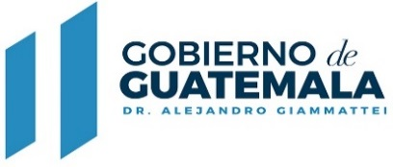

GOBERNACIÓN DEPARTAMENTAL DE GUATEMALA
FONDOS ROTATIVOS MES DE ABRIL 2021

NÚMERO DE CUR | FECHA APROBACIÓN | FR-03 NÚMERO ENTRADA | MONTO TOTAL
122 | 2021-04-20 | 15 | Q6,113.59
123 | 2021-04-20 | 16 | Q2,950.00
124 | 2021-04-20 | 18 | Q6,308.34
126 | 2021-04-26 | 19 | Q870.00
127 | 2021-04-28 | 17 | Q12,842.90
 |  | TOTAL | Q29,084.83

